Ejercicio
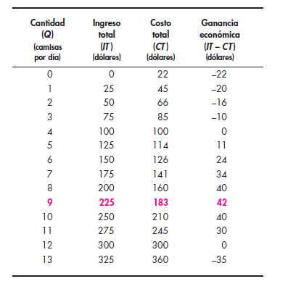
Cantidad | Precio | Ingreso total | C. fijo | C. Variable | Costo total | IT - CT | C. variable medio | C. Fijo unitario
0 | 25 | 0 | 22 | 0 | 22 | -22 | 0
1 | 25 | 25 | 22 | 23 | 45 | -20 | 23.00 | 22.00
2 | 25 | 50 | 22 | 44 | 66 | -16 | 22.00 | 11.00
3 | 25 | 75 | 22 | 63 | 85 | -10 | 21.00 | 7.33
4 | 25 | 100 | 22 | 78 | 100 | 0 | 19.50 | 5.50
5 | 25 | 125 | 22 | 92 | 114 | 11 | 18.40 | 4.40
6 | 25 | 150 | 22 | 104 | 126 | 24 | 17.33 | 3.67
7 | 25 | 175 | 22 | 119 | 141 | 34 | 17.00 | 3.14
8 | 25 | 200 | 22 | 138 | 160 | 40 | 17.25 | 2.75
9 | 25 | 225 | 22 | 161 | 183 | 42 | 17.89 | 2.44
10 | 25 | 250 | 22 | 188 | 210 | 40 | 18.80 | 2.20
11 | 25 | 275 | 22 | 223 | 245 | 30 | 20.27 | 2.00
12 | 25 | 300 | 22 | 278 | 300 | 0 | 23.17 | 1.83
13 | 25 | 325 | 22 | 338 | 360 | -35 | 26.00 | 1.69
14
15
16
17
18
19
20
21
22
23
24
25

